BTS_증빙
BTS 후보 증빙 및 Jira/Google Docs 버그리포트 연계
TC_Portfolio의 BTS 후보 4건을 버그리포트/Jira 등록 전 단계로 정리한 증빙 시트

BTS ID | TC ID | 결과 | 이슈유형 | BTS 후보요약 | 증빙 상태 | Jira/Google Docs 연계 방향
BTS-001 | ARCR-SET-011 | Fail | Bug | 총기 모델 일부 투명 표시 및 무기 교체 후에도 유지 | 이미지 첨부 | Visual Bug 리포트 작성
BTS-002 | ARCR-LOOT-011 | Not Run | 리스크 | 강제 개방 대상과 캐릭터 위치가 떨어진 상태에서 상호작용 진행 | 이미지/영상 추가 필요 | 반복 재현 및 영상 확보 시 상호작용 판정 Bug 리포트 작성
BTS-003 | ARCR-SYNC-003 | Not Run | 기획 확인 | 라운드 포기 시 손실 범위 안내 기준 확인 필요 | 팝업 문구 캡처 필요 | 문구/정책 기준 확인용 QA 메모 또는 UX 개선 제안
BTS-004 | ARCR-SET-001 | Not Run | 환경 이슈 | 낮음 프리셋 환경에서 지형/오브젝트 LOD 전환 과도 여부 확인 | 전후 비교 이미지 필요 | 환경/그래픽 옵션 기준 확인 후 리포트 여부 판단

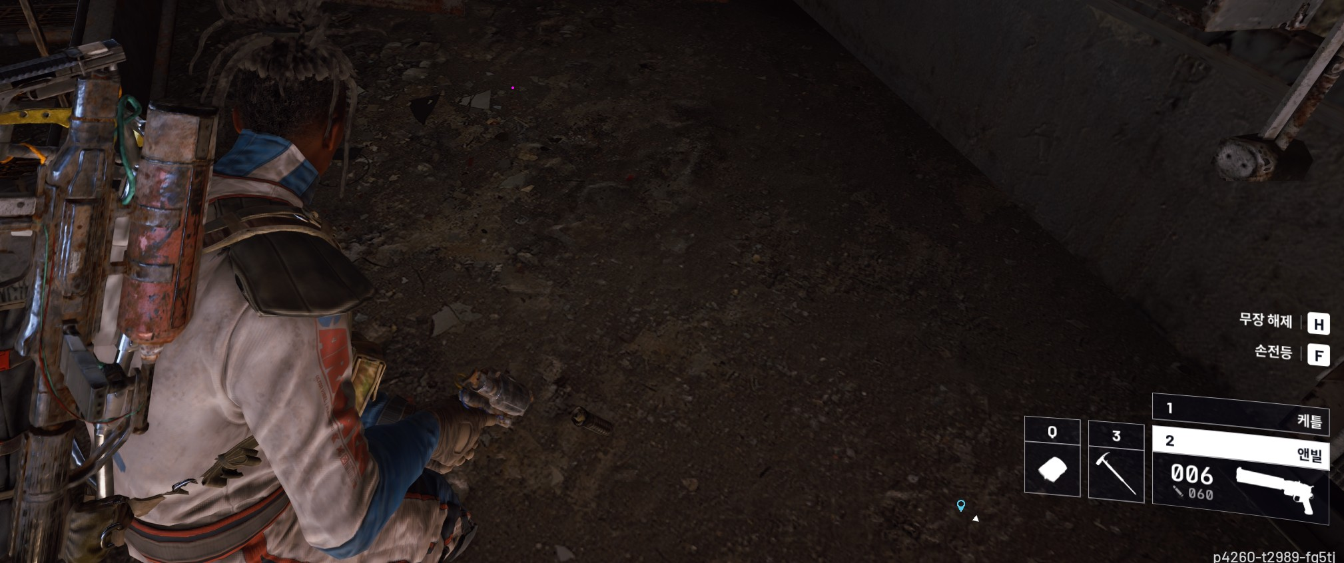
BTS-001 상세 증빙 - ARCR-SET-011
항목 | 내용 |  |  |  |  | 증빙 이미지/첨부 기준
이슈 제목 | 그래픽 프리셋 낮음 환경에서 레이드 중 총기 모델 일부가 투명하게 표시되고 무기 교체 후에도 유지되는 현상
결과/유형 | Fail / Bug
발생 환경 | PC / Steam / Windows 11 Home 25H2 / 그래픽 프리셋 낮음 / Store Update 1.35.0 이후 최신 서버 기준
재현 절차 | 1. 그래픽 프리셋을 낮음으로 설정한다. 2. 무기를 장착한 상태로 레이드에 진입한다. 3. 총기 모델 일부가 비어 보이거나 투명하게 표시되는지 확인한다. 4. 다른 무기로 교체한다. 5. 라운드 종료 전까지 증상 유지 여부를 확인한다.
기대 결과 | 그래픽 프리셋 낮음 상태에서도 장착/등 표시 총기 모델의 주요 외형은 정상 표시되어야 하며, 무기 교체 시 모델이 정상 갱신되어야 한다.
실제 결과 | 총기 모델 일부가 비어 보이는 현상이 한 라운드 종료 시점까지 유지되었고, 총기를 교체해도 해소되지 않음.
영향도 | 전투 진행을 차단하지는 않지만, 장비 외형 품질과 시각적 신뢰도를 낮추는 Visual Bug로 판단됨.

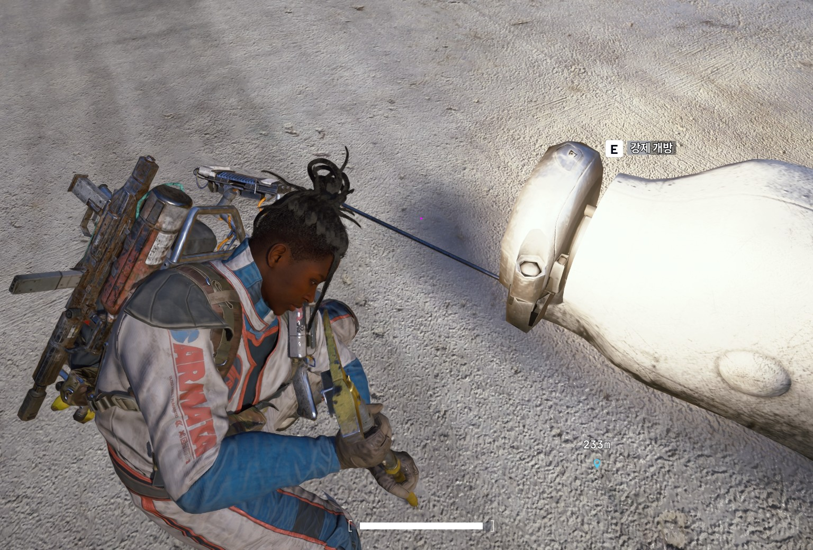
BTS-002 상세 증빙 - ARCR-LOOT-011
항목 | 내용 |  |  |  |  | 증빙 이미지/첨부 기준
이슈 제목 | 강제 개방 상호작용 시 대상 오브젝트와 캐릭터 위치/애니메이션 정합성 확인 필요
결과/유형 | Not Run / 리스크
발생 환경 | PC / Steam / Windows 11 Home 25H2 / 그래픽 프리셋 낮음 / Store Update 1.35.0 이후 최신 서버 기준
검증 포인트 | 오브젝트와 직접 맞닿지 않은 거리 또는 측면 위치에서 E 강제 개방 프롬프트가 표시되는지, 상호작용 진행 중 캐릭터 손/도구 위치가 대상 오브젝트와 자연스럽게 맞는지 확인
Fail 전환 기준 | 동일 위치·동일 오브젝트에서 반복 수행 시 대상과 떨어진 위치에서 허공 상호작용처럼 보이는 동작이 재현되고, 영상으로 확인될 경우 Fail / Bug로 전환

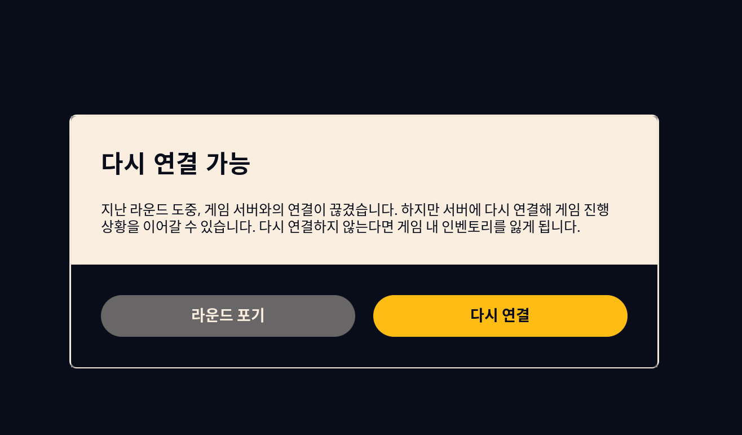
BTS-003 상세 증빙 - ARCR-SYNC-003
항목 | 내용 |  |  |  |  | 증빙 이미지/첨부 기준
이슈 제목 | 라운드 포기/재접속 포기 시 손실 범위 안내 문구 기준 확인 필요
결과/유형 | Not Run / 기획 확인
확인 포인트 | 팝업의 “게임 내 인벤토리” 표현이 레이드 중 획득 전리품만 의미하는지, 기존 장착 로드아웃/안전 보관 영역/퀘스트 아이템까지 포함하는지 문구만으로 판단 가능한지 확인
처리 방향 | 실제 손실 처리가 잘못됐다고 단정하지 않고, 손실 범위 안내 기준의 기획/UX 확인 항목으로 관리

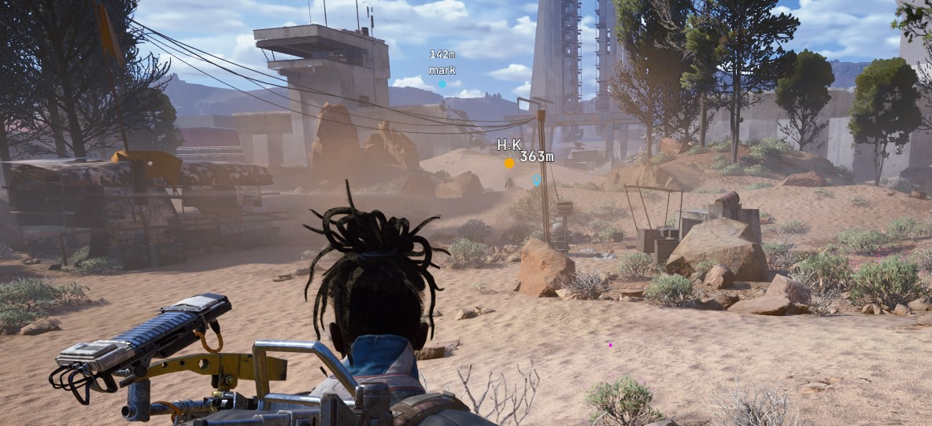
BTS-004 상세 증빙 - ARCR-SET-001
항목 | 내용 |  |  |  |  | 증빙 이미지/첨부 기준
확인 제목 | 낮음 프리셋 환경에서 지형/오브젝트 LOD 전환이 과도하게 보이는지 확인
결과/유형 | Not Run / 환경 이슈
확인 포인트 | 동일 오브젝트를 바라본 상태에서 한 발자국 단위 이동 시 바위/지형 텍스처 또는 형상이 과도하게 튀는지 확인
처리 방향 | 그래픽 프리셋 낮음의 의도 범위일 수 있으므로 즉시 Bug로 단정하지 않고 환경 이슈/BTS 후보로 관리
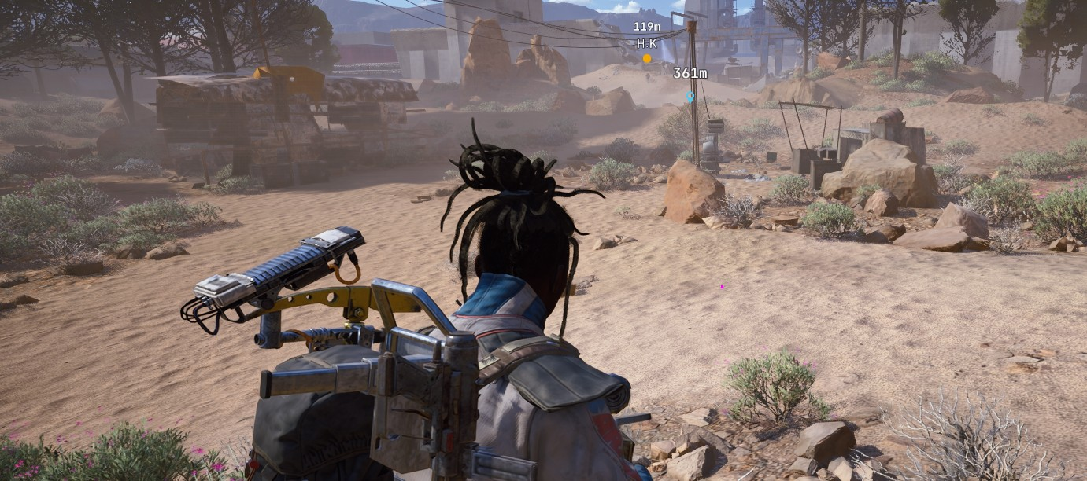
Fail 전환 기준 | 동일 오브젝트를 바라본 상태에서 한 발자국 단위 이동만으로 지형/오브젝트의 형상 또는 텍스처가 과도하게 전환되고, 동일 위치 왕복 시 반복 재현되며, 3초 이상 대기 후에도 정상 로드되지 않거나 플레이어의 엄폐/이동/상호작용 판단에 영향을 주는 경우 Fail / Bug로 전환한다.

